Presentazione
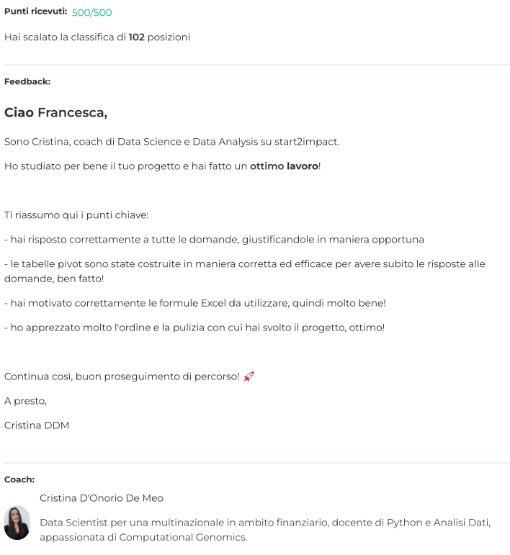

Progetto fornito da Start2Impact University.
TRACCIA DEL PROGETTO:
Un’azienda, che mette in contatto i consumatori con varie attività commerciali per ridurre la quantità di cibo giornalmente sprecato, necessita di sviluppare alcune indagini sulle attività commerciali aderenti al servizio.
Ha individuato, dai dati registrati sul DB, una serie di colonne di rilievo da cui bisogna estrarre alcune informazioni per comunicarle al team del marketing.

